Sheet1
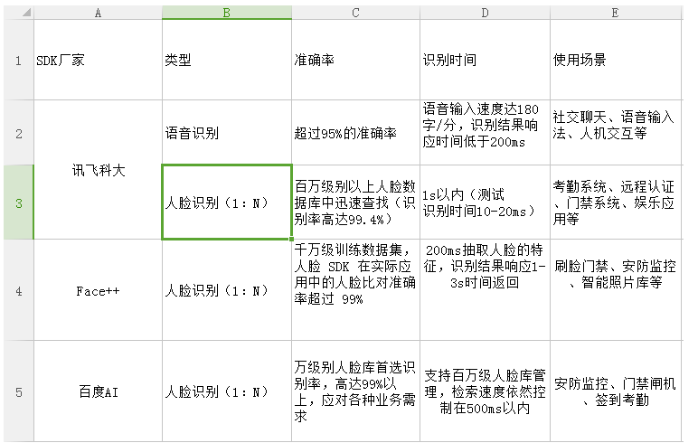

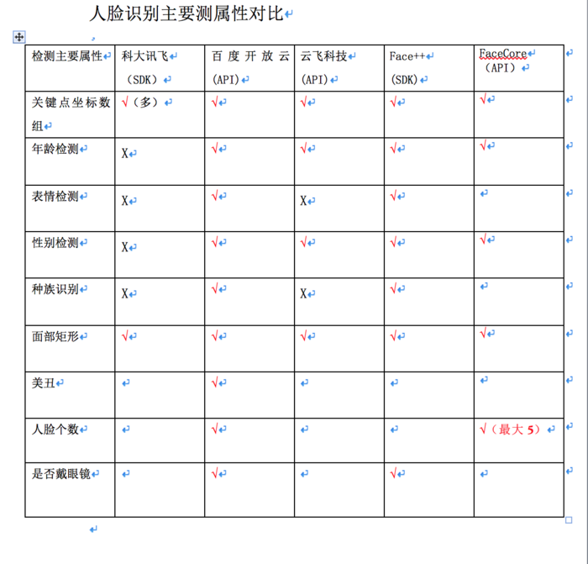

 | face++ | 百度AI
人脸检测 | O | O
人脸比对 | O | O
人脸搜索 | O | O
手势识别 | O | O（额外申请试用）
免费API 限制 | 1. 调用量无限制 2. 与其他用户共享QPS池 3. 限量的人脸存储数量 | 1. 调用量无限制 2. QPS限制2
离线SDK | 1.无免费SDK 2. 仅支持iOS和Android 3. 最低20000-100000元/年 | 1. 有免费SDK 2. 仅支持Android、Windows 3. 试用版SDK数量2，使用时间3个月，许额外申请

